Hoja1
ESPECIALIDADES ZARUMEÑAS
Tigrillo: queso. |  | 4.25
Tigrillo mixto: queso y chicharrón |  | 4.75
Tigrillo mixto: queso y jamón |  | 4.75
Tigrillo completo: queso, jamón y chicharrón |  | 5.25
1/2 Tigrillo: queso. |  | 2.75
1/2 Tigrillo mixto: queso y chicharrón |  | 3.25
1/2 Tigrillo mixto: queso y jamón |  | 3.25
1/2 Tigrillo completo: queso, jamón y chicharrón |  | 3.75
Ideal de bistec: 1/2 bistec, 1/2 tigrillo de queso, café |  | 5.50
Ideal de bistec: 1/2 bistec, bolón de queso, café |  | 5.50
Bistec completo: patacones y huevo frito |  | 5.50
Bistec solo |  | 3.90
Molido de maní: con queso y huevo frito (verde o maduro) |  | 4.50
1/2 Molido de maní: con queso y huevo frito (verdo o maduro) |  | 3.50
Tamal zarumeño |  | 1.75
Humita zarumeña |  | 1.50
Humita zarumeña con queso adicional |  | 1.75

BOLONES
Bolón de queso: verde o maduro |  | 2.00
Bolón de chicharrón: verde o maduro |  | 2.25
Bolón mixto (queso y chicarrón): verde o maduro |  | 2.75
Bolón extra queso: verde o maduro |  | 2.80
Bolón extra chicharrón: verde o maduro |  | 3.00
Bolón de maní: verde o maduro |  | 2.25
Bolón de maní y queso: verde o maduro |  | 2.75
Bolón de maní y chicharrón: verde o maduro |  | 2.75
Bolón de maní mixto: verde o maduro |  | 3.25
Bolón doble maní: verde o maduro |  | 2.75
Bolón solo: verde o maduro |  | 1.50
Super bolón de queso: verde o maduro |  | 3.25
Super bolón de chicharrón: verde o maduro |  | 3.75
Super bolón mixto: verde o maduro |  | 4.25

TORTILLAS
Tortilla de verde con queso |  | 2.00
Tortilla de yuca con queso |  | 2.00
Tortilla de huevo |  | 1.75
Tortilla de huevo con queso |  | 2.50
Tortilla de huevo con jamón |  | 2.50
Tortilla de huevo con vegetales |  | 2.50
Tortilla de huevo con queso y jamón |  | 2.75
Tortilla de huevo con queso, jamón y vegetales |  | 3.25
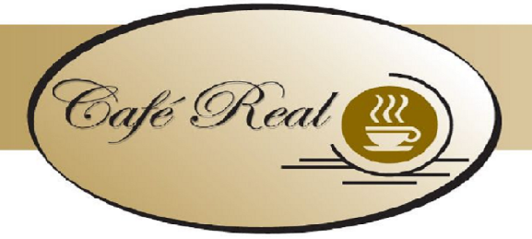

PATACONES
Porción de patacones |  | 1.75
Porción de patacones con queso |  | 2.25
Porción de patacones con huevo |  | 2.25
Porción de patacones con huevo y queso |  | 2.75

VARIEDADES
Tostada de queso |  | 1.50
Tostada mixta: jamón y queso |  | 1.75
Huevo frito, a la copa o revuelto (1 unidad) |  | 0.50
Huevo revuelto solo |  | 1.75
Huevo revuelto con queso |  | 2.50
Huevo revuelto con jamón |  | 2.50
Huevo revuelto con queso y jamón |  | 2.75
Pan tostado: con mermelada y mantequilla (1 unidad) |  | 0.25
Porción de chicharrón |  | 1.50
Porción de queso |  | 1.50
Porción de maní |  | 0.75

DESAYUNOS
# 1 : Bolòn de queso huevo y café |  | 3.50
# 2 : Bolòn de chicharròn huevo y café |  | 3.75
# 3 : Bolòn mixto huevo y café |  | 4.25
# 4 : Bolòn de queso huevo y leche |  | 3.60
# 5 : Bolòn de chicharòn huevo y leche |  | 3.85
# 6 : Bolòn mixto huevo y leche |  | 4.35
# 7 : Desayuno Real : Tigrillo con cafè |  | 5.25
# 8 : Desayuno ejecutivo: pan tostado, huevos revueltos, mantequilla, mermelada café o leche y vaso de jugo |  | 4.50

# 9 : Tortilla de verde o yuca huevo y cafè |  | 3.50
# 10 : Patacones con queso huevo y café |  | 3.75
# 11 : Tortilla de verde o yuca huevo y leche |  | 3.60

BEBIDAS
Café Zarumeño | 1.00
Café Zarumeño jarro | 1.80
Leche | 1.10
Jarro de leche | 2.00
Agua aromàtica | 0.80
Agua | 0.60
Jugos o batidos | VASO | JARRA
 | 2.00 | 3.50
Mora - Frutilla - Papaya - Tomate de árbol - Naranja - Sandía

